Hoja1
 | Ejercicio 5: Interpolación de Lagrange.

 | Alexis Palomares Olegario.

 | 02 de marzo del 2021.

 | Próposito: Construir un modelo polinomial mediante la fórmula de Lagrange para estimar el comportamiento de un fenómeno social.

 | La siguiente tabla muestra el porcentaje de divorcios por año de un estado particular

 |  |  |  |  |  | x= | 16

 |  |  | k | x | f(x)
 |  |  | 0 | 12 | 7.9
 |  |  | 1 | 14 | 13.1
 |  |  | 2 | 15 | 10.7
 |  |  | 3 | 18 | 18.6

 |  | P2(16)= | 4.9666666667
 |  | P3(16)= | 8.8666666667

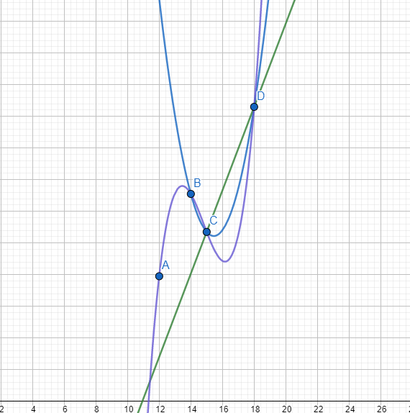

Conclusión: Parece ser que el polinomio de grado 3 tiene valores con tendencia similar al polinomio lineal, Se podría descartar el polinomio de segundo grado.

